მოსაპირკეთებელი მასალა
 |  |  |  |  | 1 | 2 | 3 | 4 | 5 | 6 | 7 | 8 | 9
N | დასახელება | ვიზუალიზაცია | აღწერა |  | დარბაზი | სალარო | შეხვედრების ოთახი(1ც) | საკრედიტო ოფიცრების ოთახი (2ც) | ჰოლი | სამზარეულო +ჰოლი | საცავი+ჰოლი | WC | ხელსაბანის სივრცე +ჰოლი | რაოდენობა (კვ.მ)
ტიპი N1 | პოლირებული იატაკი |  |  |  | 42.30 | 10.11 | 26.11 | 33.17 | 10.47 | 4.88 | 13.23 | 1.22 | 3.12 | 144.61

 |  |  | Brand: | ALL - P GROUP
 |  |  | Collection: | პოლირებული იატაკი
 |  |  | Product Code: | ნაცრისფერი (ბეტონის ეფექტით)
 |  |  | Series:
 |  |  | Product Size:
 |  |  | Note:
 |  |  | Address: | მგალობლიშვილის ქუჩა N13
ტიპი N2 | პოლიმერული იატაკი |  |  |  | 5.00 | _ | _ | _ | _ | _ | _ | _ | _ | 5.00

 |  |  | Brand: | ALL - P GROUP
 |  |  | Collection: | პოლიმერული იატაკი
 |  |  | Product Code: | RAL 5002
 |  |  | Color:
 |  |  | Product Size:
 |  |  | Note:
 |  |  | Address: | მგალობლიშვილის ქუჩა N13
ტიპი N3 | ღებვა/კედელი |  |  |  | 95.00 | _ | 70.00 | 80.00 | 55.00 | 25.00 | 90.00 | 6.00 | 24.00 | 445.00

 |  |  | Brand: | caparol
 |  |  | Collection: | 3D SYSTEM PLUS
 |  |  | Product Code: | off white 50
 |  |  | Color: | თეთრი
 |  |  | Product Size:
 |  |  | Note: | მოცემულია მასალის ზუსტი რაოდენობა, საჭიროა ადგილზე მოხდეს ზედმეტობით შეძენა
 |  |  | Address: | ზ. ფანასკერტელ-ციციშვილის ქ. N1ა
ტიპი N3 | ღებვა/ჭერი |  |  |  | 42.30 | 10.11 | 26.11 | 33.17 | 10.47 | 4.88 | 13.23 | 1.22 | 3.12 | 144.61

 |  |  | Brand: | caparol
 |  |  | Collection: | 3D SYSTEM PLUS
 |  |  | Product Code: | off white 50
 |  |  | Color: | თეთრი
 |  |  | Product Size:
 |  |  | Note: | მოცემულია მასალის ზუსტი რაოდენობა, საჭიროა ადგილზე მოხდეს ზედმეტობით შეძენა
 |  |  | Address: | ზ. ფანასკერტელ-ციციშვილის ქ. N1ა
ტიპი N4 | ღებვა |  |  |  | 11.10 | _ | _ | 44.00 | _ | _ | _ | _ | _ | 55.10

 |  |  | Brand: | caparol
 |  |  | Collection: | 3D SYSTEM PLUS
 |  |  | Product Code: | Patina 40
 |  |  | Color: | მწვანე
 |  |  | Product Size:
 |  |  | Note: | მოცემულია მასალის ზუსტი რაოდენობა, საჭიროა ადგილზე მოხდეს ზედმეტობით შეძენა
 |  |  | Address: | ზ. ფანასკერტელ-ციციშვილის ქ. N1ა
ტიპი N5 | ღებვა/კედელი და ჭერი |  |  |  | _ | 55.50 | _ | _ | _ | _ | _ | _ | _ | 55.50

 |  |  | Brand: | caparol
 |  |  | Collection: | 3D SYSTEM PLUS
 |  |  | Product Code: | grenadin 95
 |  |  | Color: | აგურისფერი
 |  |  | Product Size:
 |  |  | Note: | მოცემულია მასალის ზუსტი რაოდენობა, საჭიროა ადგილზე მოხდეს ზედმეტობით შეძენა
 |  |  | Address: | ზ. ფანასკერტელ-ციციშვილის ქ. N1ა
ტიპი N6 | კერამიკული ფილა |  |  |  | _ | _ | _ | _ |  | 9.00 | _ | 7.00 | _ | 16.00

 |  |  | Brand: | Vitra
 |  |  | Collection: | იატაკის და კედლის ფილა
 |  |  | Product Code: | K50792080001VTE0
 |  |  | Color: | თეთრი მატი Ral 9016
 |  |  | Product Size: | 10×10
 |  |  | Note: | მოცემულია მასალის ზუსტი რაოდენობა, საჭიროა ადგილზე მოხდეს ზედმეტობით შეძენა
 |  |  | Address: | ზ. ფანასკერტელ-ციციშვილის ქ. N1ა
ტიპი N7 | სარკე |  |  |  | 16.00 | _ | _ | _ | _ | _ | _ | 2.60 | _ | 18.60

 |  |  | Brand: | სარკე
 |  |  | Collection:
 |  |  | Product Code:
 |  |  | Color:
 |  |  | Product Size:
 |  |  | Note:
 |  |  | Address:

გრძ.მ

გრძ.მ

ცალი

გრძ.მ

სანტექნიკის სპეციფიკაცია
N | დასახელება | ვიზუალიზაცია | აღწერა |  | PCS
1 | ხელსაბანის შემრევი | 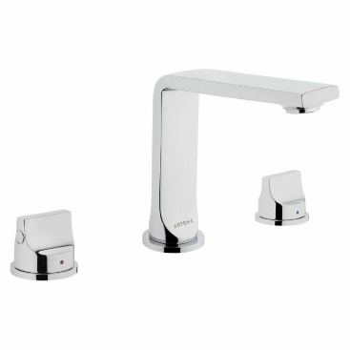 |  |  | 1PCS

 |  |  | Brand: | VITRA
 |  |  | Product Name: | ხელსაბანის შემრევი Suit L 3
 |  |  | Product Code: | A42508EXP
 |  |  | Material: | _
 |  |  | Color: | ვერცხლისფერი - პრიალა
 |  |  | Product Size: | _
 |  |  | Note: | https://vitra.com.ge/ka/product/25454-basin-mixer-suit-l-for-3-hole-sink-a42508exp/
2 | ნიჟარის შემრევი | 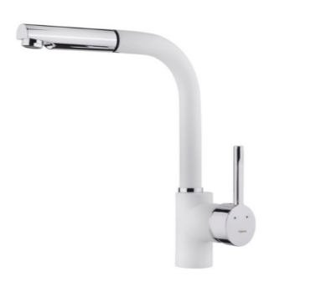 |  |  | 1PCS

 |  |  | Brand: | TEKA - MAESTRO
 |  |  | Product Name: | შემრევი რეგულირებადი, მოსახსნელი დუშით
 |  |  | Product Code: | ARK 938 CHROME
 |  |  | Material: | უჟანგავი მეტალი
 |  |  | Color: | თეთრი
 |  |  | Product Size: | 40 მმXh-262 /289 მმXR-222 მმ
 |  |  | Note: | https://teka.ge/product/%e1%83%a1%e1%83%90%e1%83%9b%e1%83%96%e1%83%90%e1%83%a0%e1%83%94%e1%83%a3%e1%83%9a%e1%83%9d%e1%83%a1-%e1%83%a8%e1%83%94%e1%83%9b%e1%83%a0%e1%83%94%e1%83%95%e1%83%98-6/
3 | სამზარეულოს ნიჟარა | 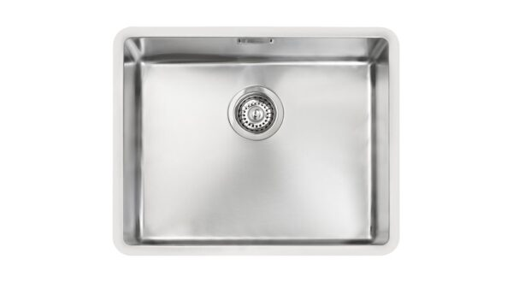 |  |  | 1PCS

 |  |  | Brand: | TEKA - MAESTRO
 |  |  | Product Name: | უჟანგავი მეტალის ამოსაკრავი
 |  |  | Product Code: | BE LINEA R15 40.40
 |  |  | Material: | უჟანგავი მეტალი
 |  |  | Color: | მეტალი
 |  |  | Product Size: | 50 სმ X200 მმ x200 მმ
 |  |  | Note: | https://teka.ge/product/metalis-nijara-6/
4 | სამზარეულოში ჩასაშენებელი მაცივარი | 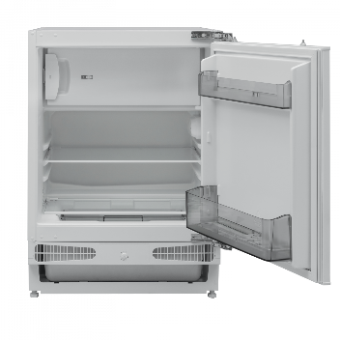 |  |  | 1PCS

 |  |  | Brand: | ELIT ELECTRONICS
 |  |  | Product Name: | ჩასაშენებელი. ერთკარიანი. ნახევრად მშრალი მაცივარი
 |  |  | Product Code: | GRAETZ GRU1600
 |  |  | Material:
 |  |  | Color: | თეთრი
 |  |  | Product Size: | 81.8 სმX 59.5 სმX 54.8 cm.
 |  |  | Note: | https://ee.ge/msxvili-sayofacxovrebo-teqnika/macivari/macivari-graetz-gru1600
54 | უნიტაზი | 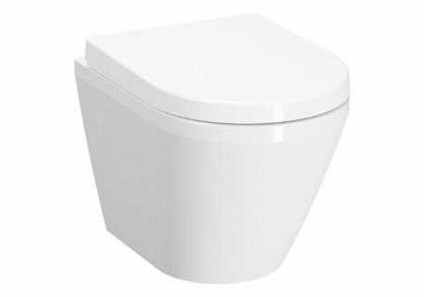 |  |  | 1PCS

 |  |  | Brand: | VITRA
 |  |  | Product Name: | დასაკიდი უნიტაზი
 |  |  | Product Code: | 7040B001-0075
 |  |  | Material:
 |  |  | Color: | თეთრი
 |  |  | Product Size: | 50სმ
 |  |  | Note: | https://vitra.com.ge/ka/product/28027-hanging-toilet-integra-without-side-holes-50-cm-7040b001-0075/

